Titulní list
Středočeský tenisový svaz

STŘEDOČESKÝ POHÁR VETERÁNŮ
48. ročník


LTC PODĚBRADY
25. - 26. července 2026

 | Počet hráčů ve dvouhře: |  | 30
 | Počet dvojic ve čtyřhře: |  | 4

 | Vítězové

 | dvouhra muži
 | 35 - 59 | Radek Kosina | 3
 | 60 - 64 | Vladislav Kusko | 4
 | 65 - 69 | Jaromír Roudnický | 12
 | 70 - 74 | Jiří Janošek | 4
 | 75 - 79 | Karel Černý | 4
 | 80 - st. | Michal Buňata | 3

 | čtyřhra muži
 | 121 - 139 | Petr Hubálek | 4
 |  | Jaroslav Vojtěchovský

 | Ředitel turnaje: Pavel Bažant
 | Hlavní rozhodčí: Jiří Heincl

Dvouhra
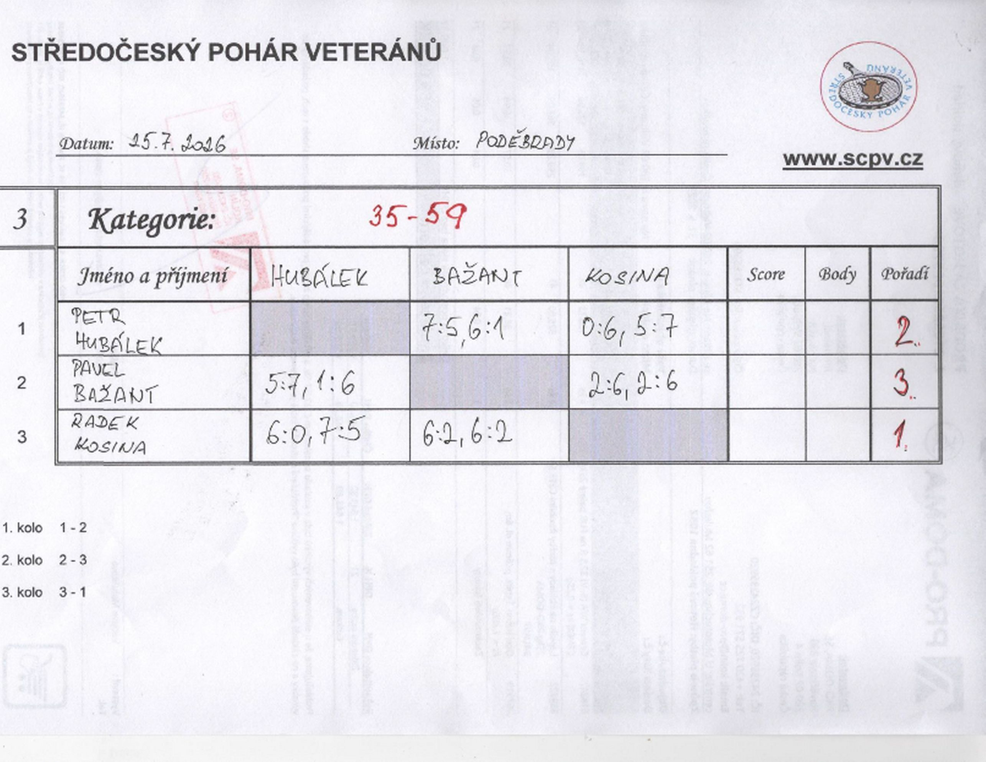

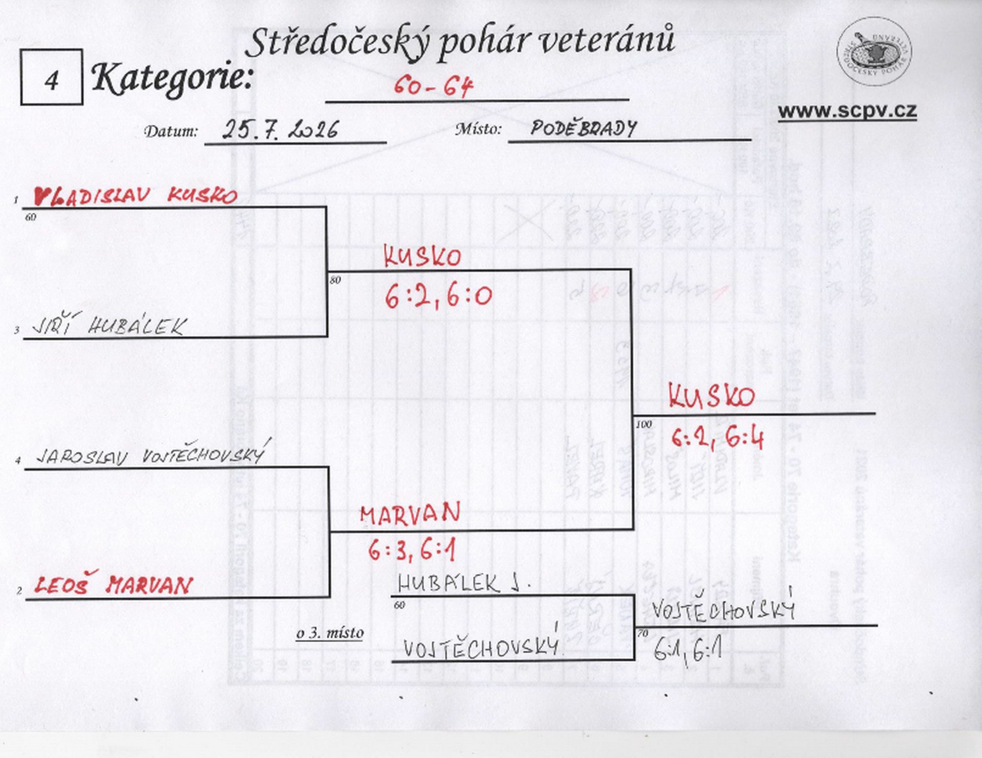

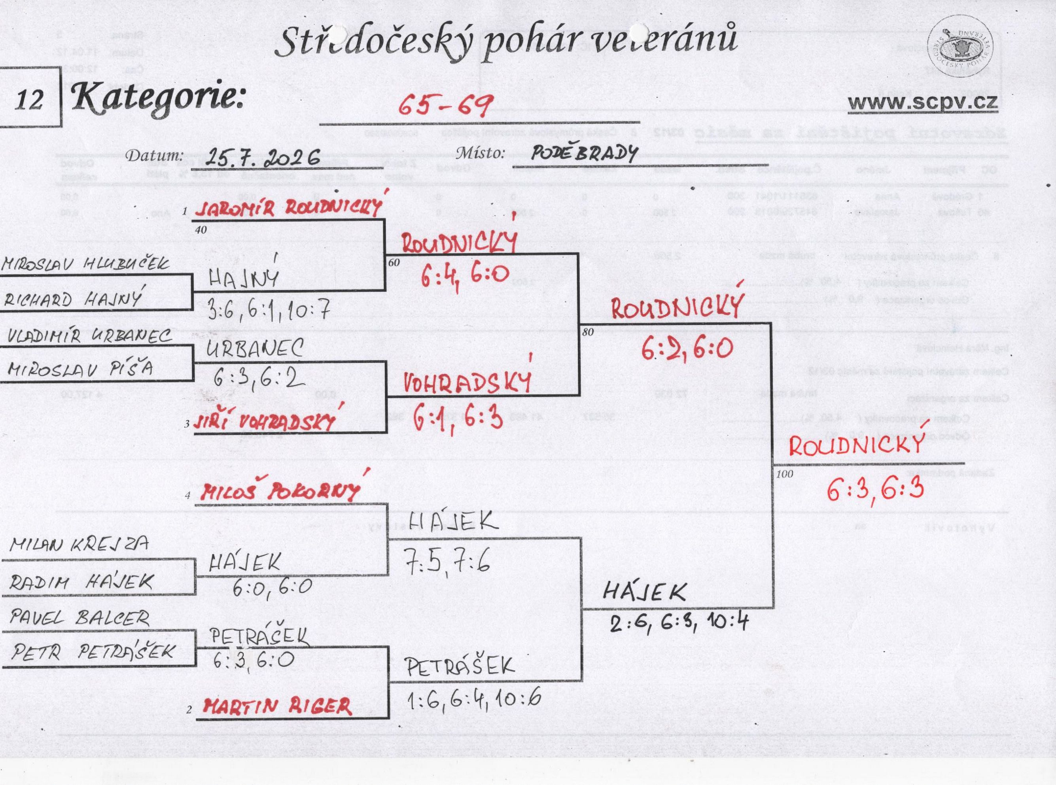

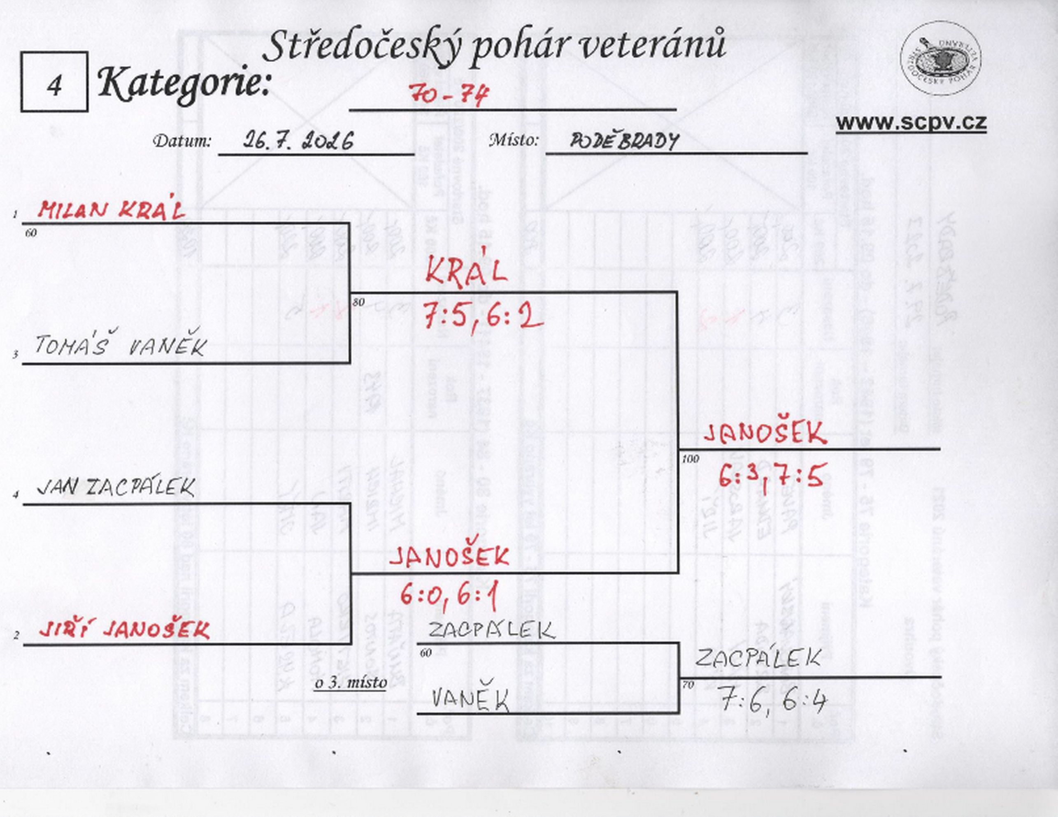

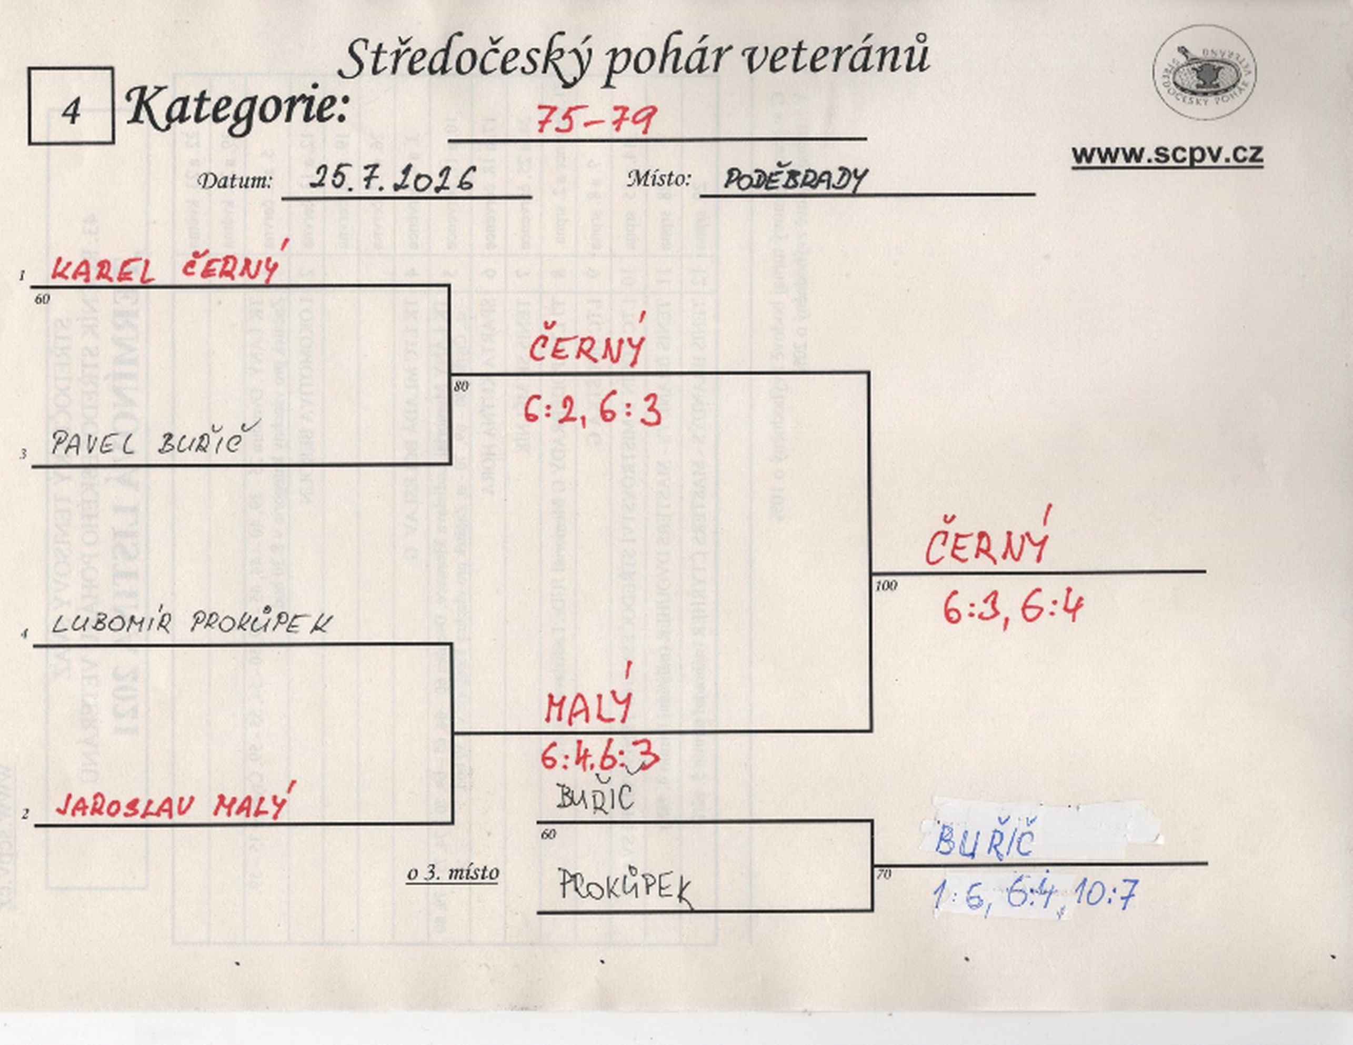

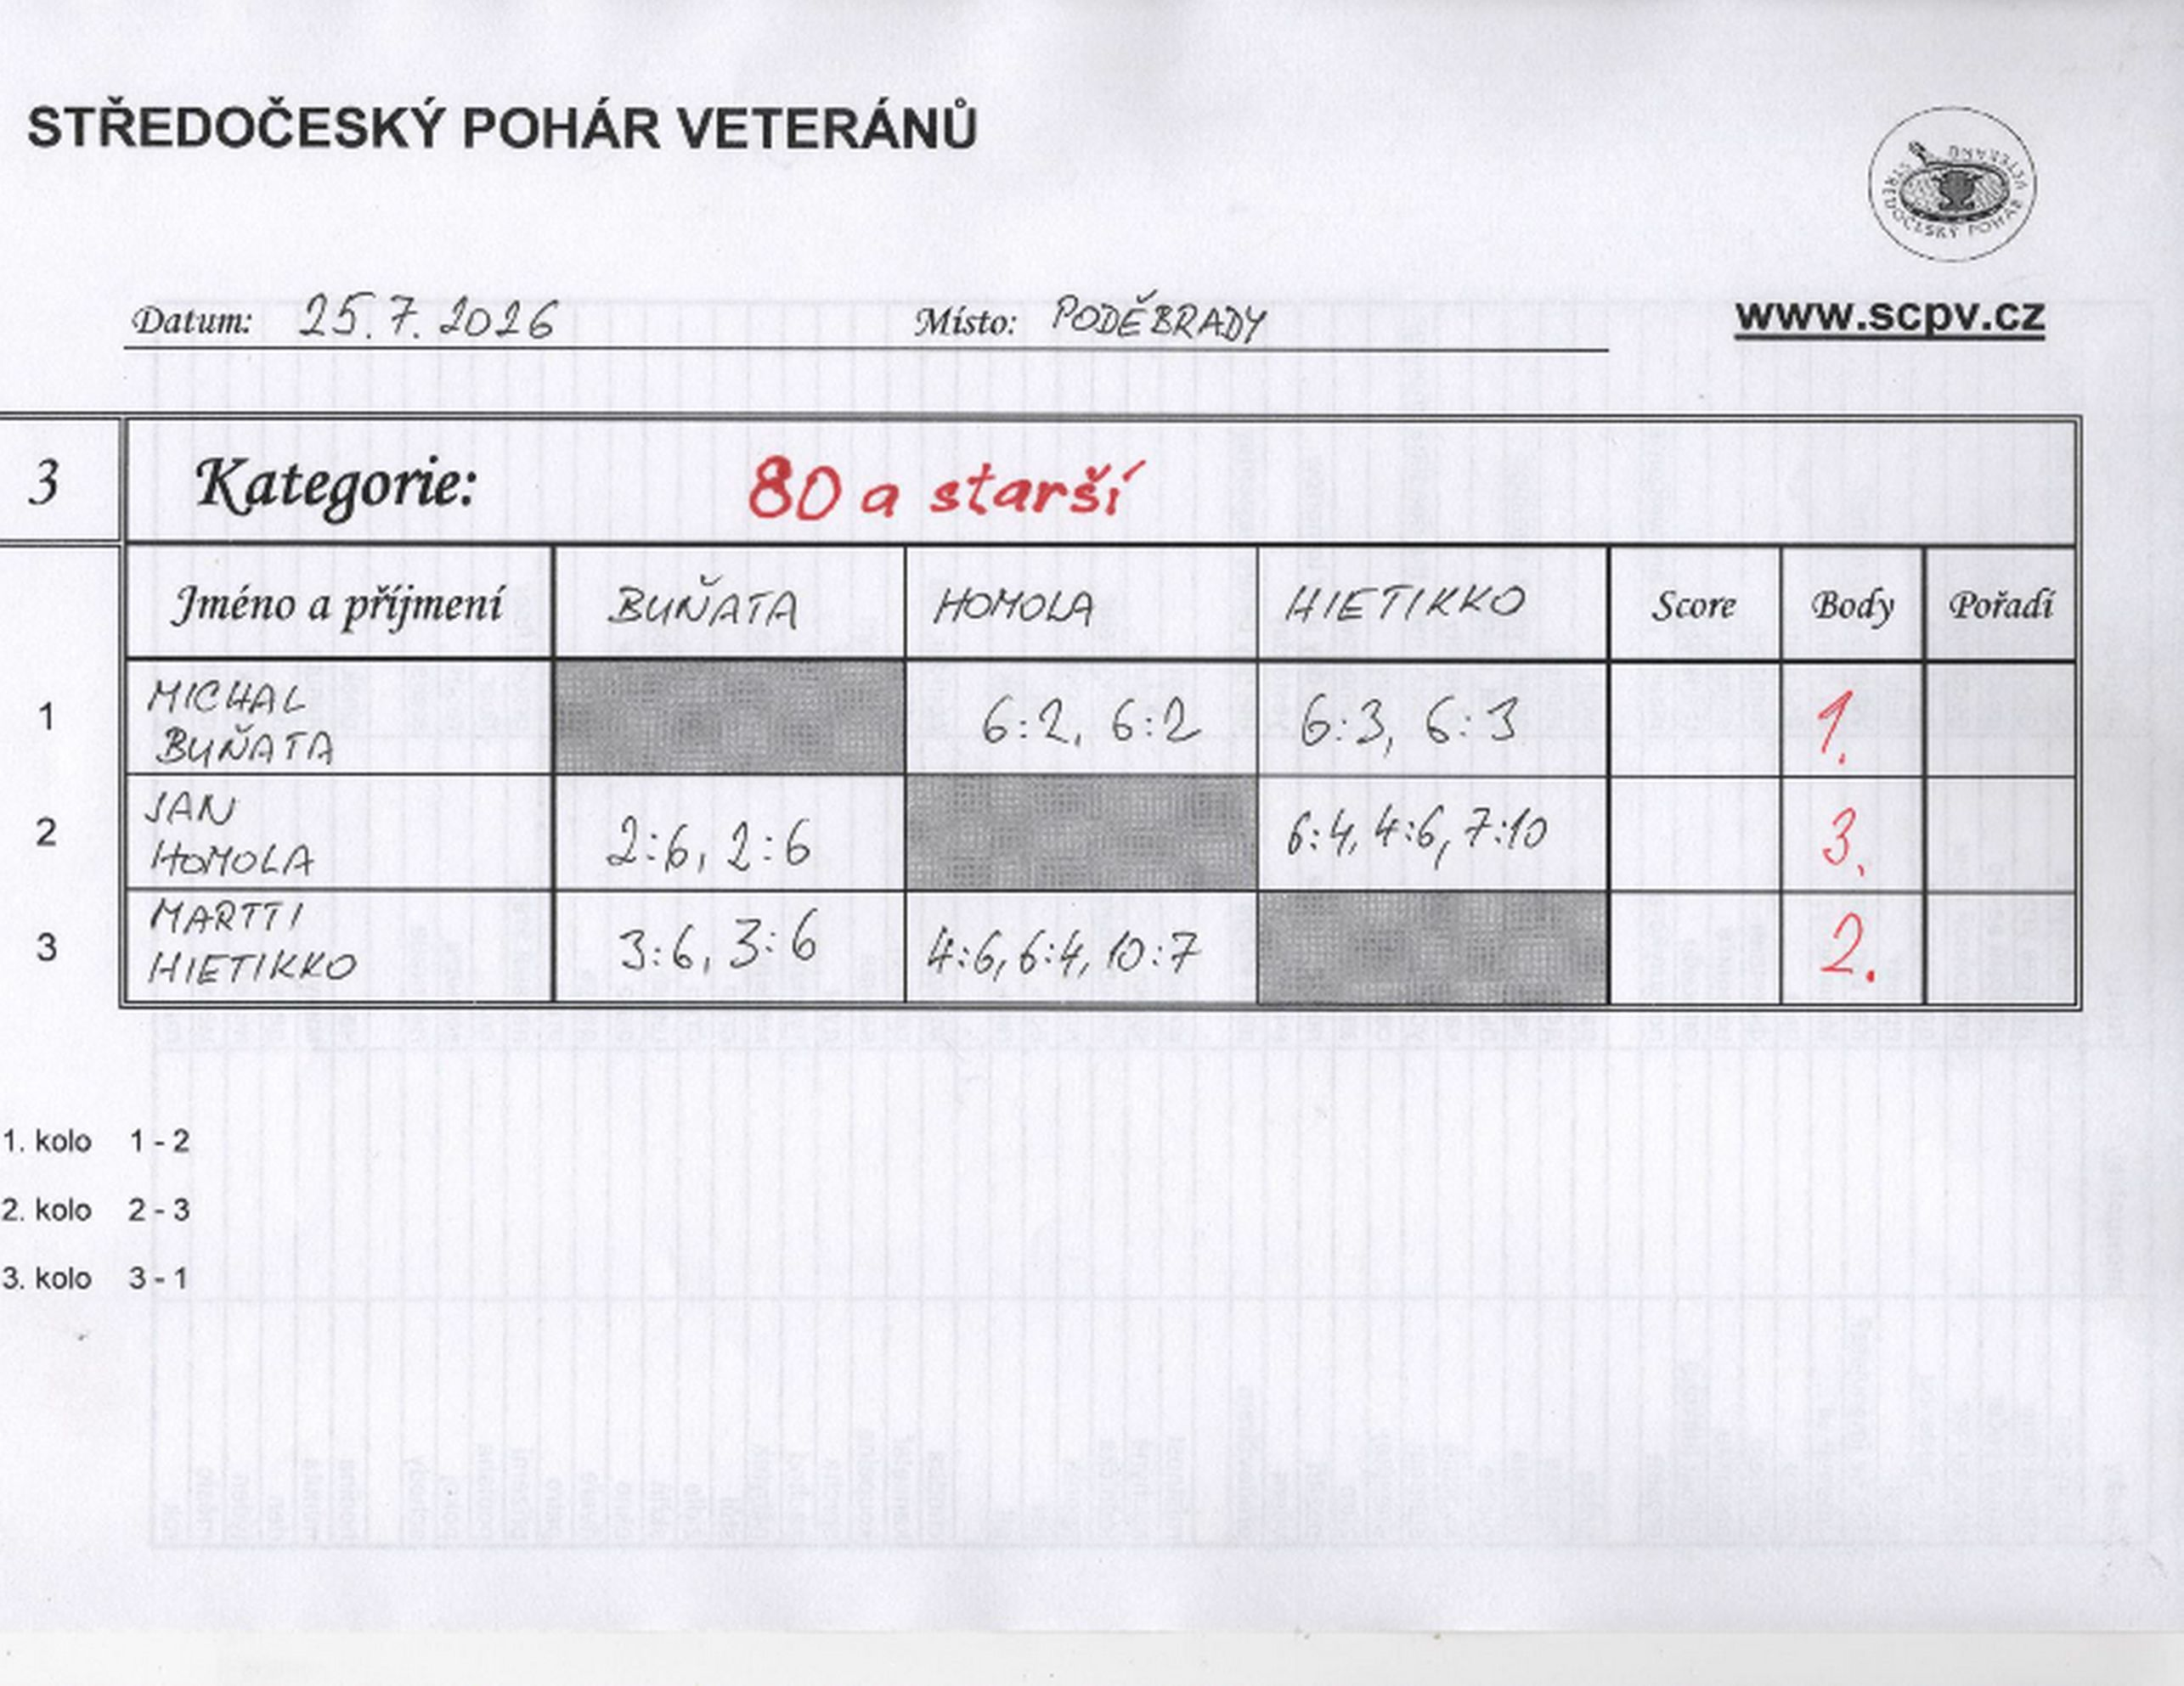

Čtyřhra
